Feuil1
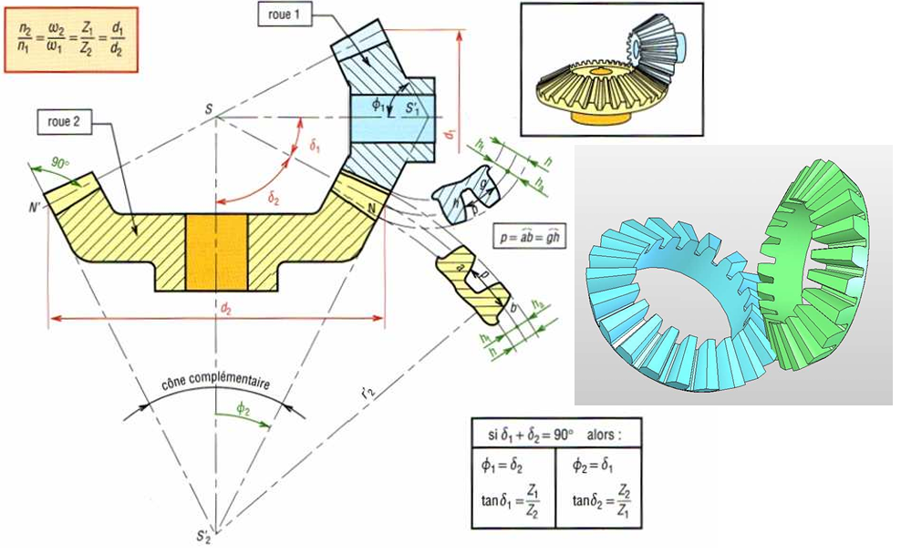
 |  | diamètre du cercle primitif divisé par le nombre de dents
 |  | m

 |  |  |  |  | roue 1 |  |  | roue 2
 |  |  |  | diametre (d) du cercle primitif mm | 11 |  |  | 33
 |  | φ1 | 60 | nombre de dents (z) | 9 |  |  | 27
 |  | φ2 | 30 | m | 1.2 |  |  | 1.2
 |  |  |  | da | 13.1 |  |  | 34.2
 |  |  |  | df | 8.4 |  |  | 31.5
 |  |  |  | ha | 1.2 |  |  | 1.2
 |  |  |  | hf | 1.5 |  |  | 1.5
 |  |  |  | h | 2.8 |  |  | 2.8
 |  |  |  | L | 11.0 |  |  | 19.1
 |  |  |  | b | 2.8 | 3.1 | 3.7 | 4.8 | 5.4 | 6.4
 |  |  |  | p | 3.8 |  |  | 3.8
 |  |  |  | tan θa | 0.1 |  |  | 0.1
 |  |  |  | tan θf | 0.1 |  |  | 0.1
δ1 | 30 |  |  | θ | 0.3 |  |  | 0.1
δ2 | 60 |  |  | δa | 36.3 |  |  | 63.7
 |  |  |  | δf | 22.1 |  |  | 55.4

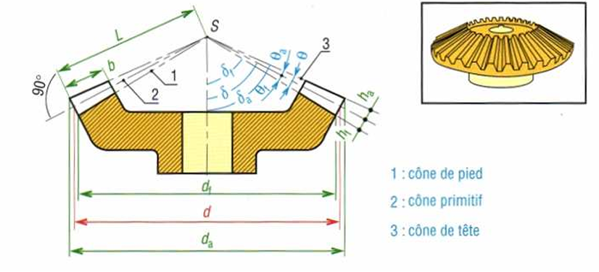

δ | 60
 |  |  | 6.8427734126

